Main
Schnittpunkte von Zähldraht "n" mit senkrecht auf Mittelkathodenstreifen (MKS) 0 bzw 15 stehender Mittelebene |  |  |  |  |  |  |  |  |  |  |  | zur Erläuterung: zu jeder Mittelkathode wird in der Längsrichtung eine senkrechte Ebene konstruiert (siehe Abb. links für MKS Ebene 0)
 |  |  |  |  |  |  |  |  |  |  |  |  | Die Schnittpunkte der Anodendrähte mit diesen Ebenen definieren die Voxelmittelpunkte
 |  |  | Mittelkathodenstreifen MKS |  | MKS 0 ist Zentrumsnächster
 |  |  | Zähldraht |  | Draht 0 ist Zentrumsnächster
 |  |  | Drahtebene |  | Ebene 0 ist im Uhrzeigersinn die Erste
 |  |  | Xv,Yv,Zv |  | Voxelpunkt im lokalen Koordinatensystem des betreffenden SUMOs.
 |  |  | Xs,Ys,Zs |  | Punkt auf der X, Y oder Z-Achse des SUMO-Koordinatensystems im globalen Detektor-Koordinatensystem |  |  |  |  |  |  |  |  | Aus Xs, Ys, Zs zusammen mit Xg, Yg und Zg kann die Drehung zwischen Sumo-Koordinatensystem und globalem Koordinatensystem errechnet werden
 |  |  | Xg,Yg,Zg |  | Koordinaten des Nullpunkts des SUMO-Koordiantensystems im globalen Detektor-Koordinatensystem |  |  |  |  |  |  |  |  | Aus Xg, Yg, Zg ergibt sich die Verschiebung des Sumo-Koordinatensystems gegenüber dem globalen Koordinatensystem

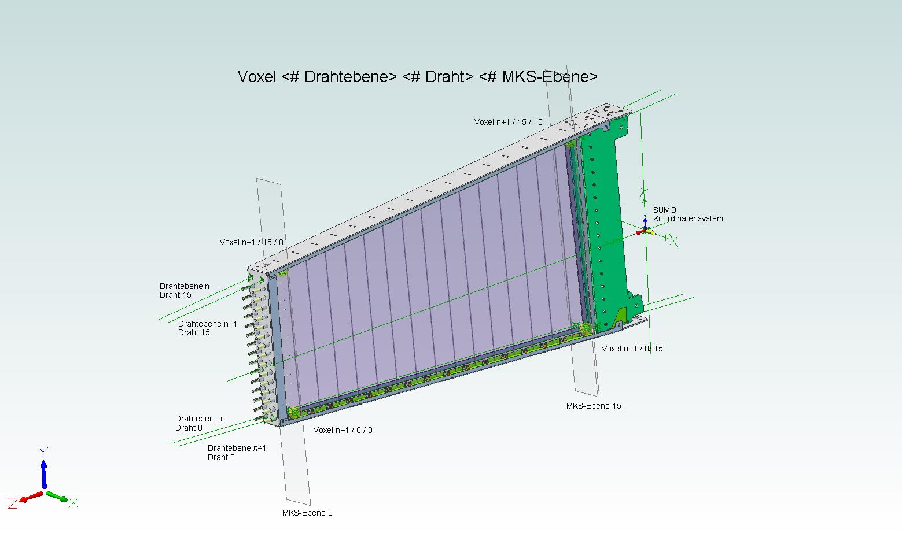

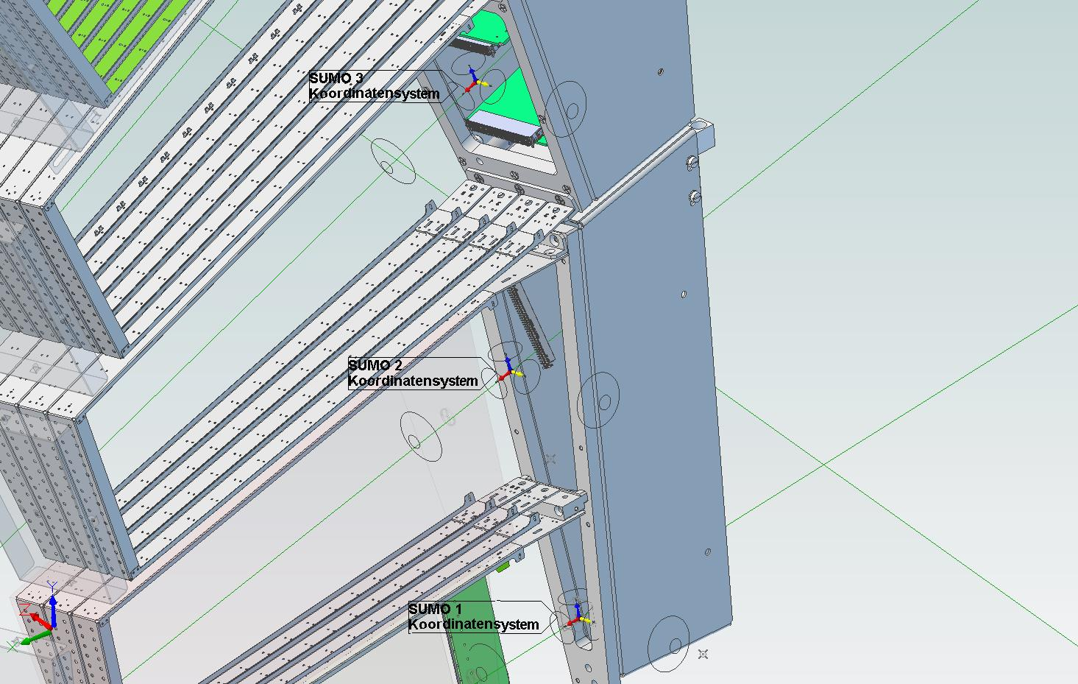

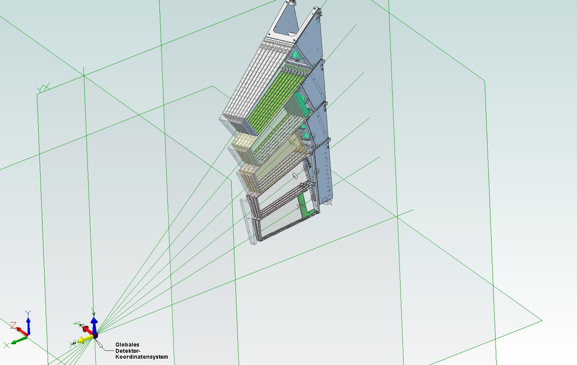

Es werden die Positionen der Voxelmittelpunkte der ersten sowie des letzten Drahtes einer Anodenebene und hier jeweils des ersten und des letzten Mittelkathodenstreifens gegeben.
Alle anderen Voxelmittelpunkte errechnen sich aus den in 15 gleiche Teile geteilten Differenzvektoren dieser Punkte sowohl in Richtung von Anodendraht zu Anodendraht, als auch in Richtung von MKS zu MKS.
Jede Kassette hat zwei Anodendrahtebenen mit jeweils 16 x 16 = 256 Voxeln, also zusammen 512 Voxel. Von diesen Voxeln sind die Positionen von jeweils 8 Stück, nämlich die äußersten Eckvoxel in lokalen Koordinaten gelistet.

 |  |  |  |  | Xg | Yg | Zg | zusätzliche Drehung des finalen globalen Koordinatensystems um Phi [°] | -3
Ortsvektor |  |  | SUMO 1
 |  |  | SUMO 2
 |  |  | SUMO 3 |  | -1466.51 | 435.48 | 42.00
 |  |  | SUMO 4 |  | -1488.92 | 645.84 | 56.70
 |  |  | SUMO 5 |  | -1495.02 | 871.80 | 69.54
 |  |  | SUMO 6 |  | -1499.11 | 1120.90 | 83.27
SUMO | Kassette | Draht Ebene | Draht | MKS | Xv | Yv | Zv |  |  |  |  |  |  |  | Definition Eckenbezeichnung Hexahedron
1 | 0 | 0 | 0 | 0 |  |  |  | vorne links innen | Xs |  |  |  | Punkt auf der lokalen X-Koordinatenachse des Sumos im globalen Koordinatensystem |  | Voxeleckenbezeichnung wie Sumoeckenbezeichnung
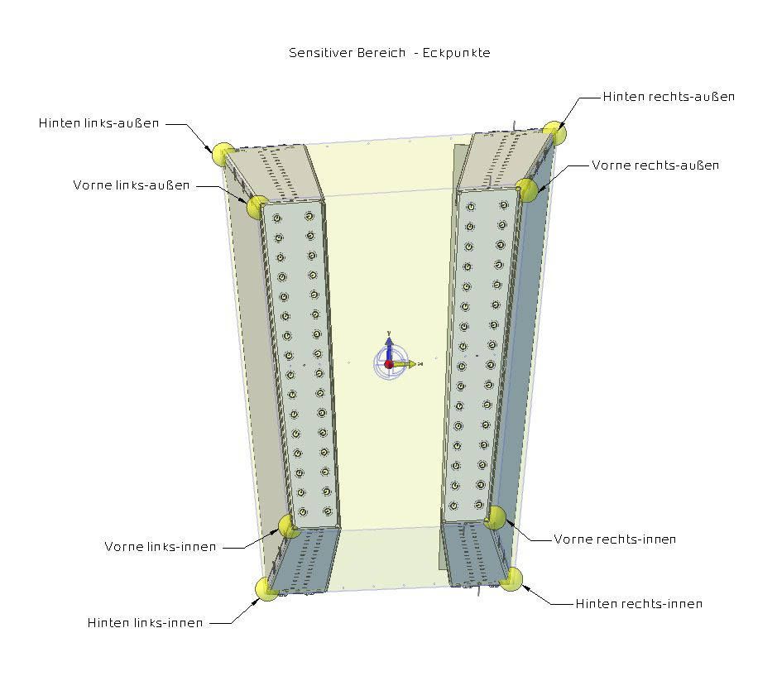
 | 0 | 0 | 0 | 15 |  |  |  | hinten links innen | Ys |  |  |  | Punkt auf der lokalen Y-Koordinatenachse des Sumos im globalen Koordinatensystem
 | 0 | 0 | 15 | 0 |  |  |  | vorne links außen | Zs |  |  |  | Punkt auf der lokalen Z-Koordinatenachse des Sumos im globalen Koordinatensystem
 | 0 | 0 | 15 | 15 |  |  |  | hinten links außen |  |  |  |  | (ermöglicht Bestimmung der Drehmatrix)
 | 1 | 3 | 0 | 0 |  |  |  | vorne rechts innen
 | 1 | 3 | 0 | 15 |  |  |  | hinten rechts innen
 | 1 | 3 | 15 | 0 |  |  |  | vorne rechts außen
 | 1 | 3 | 15 | 15 |  |  |  | hinten rechts außen
SUMO | Kassette | Draht Ebene | Draht | MKS | Xv | Yv | Zv | (Xv,Yv,Zv)
2 | 0 | 0 | 0 | 0 |  |  |  | vorne links innen | Xs |  |  |  | Punkt auf der lokalen X-Koordinatenachse des Sumos im globalen Koordinatensystem
 | 0 | 0 | 0 | 15 |  |  |  | hinten links innen | Ys |  |  |  | Punkt auf der lokalen Y-Koordinatenachse des Sumos im globalen Koordinatensystem
 | 0 | 0 | 15 | 0 |  |  |  | vorne links außen | Zs |  |  |  | Punkt auf der lokalen Z-Koordinatenachse des Sumos im globalen Koordinatensystem
 | 0 | 0 | 15 | 15 |  |  |  | hinten links außen |  |  |  |  | (ermöglicht Bestimmung der Drehmatrix)
 | 2 | 5 | 0 | 0 |  |  |  | vorne rechts innen
 | 2 | 5 | 0 | 15 |  |  |  | hinten rechts innen
 | 2 | 5 | 15 | 0 |  |  |  | vorne rechts außen
 | 2 | 5 | 15 | 15 |  |  |  | hinten rechts außen
SUMO | Kassette | Draht Ebene | Draht | MKS | Xv | Yv | Zv | (Xv,Yv,Zv)
3 | 0 | 0 | 0 | 0 | -29.51 | -80.73 | 334.50 | vorne links innen | Xs | -1466.67 | 435.53 | 41.02 | Punkt auf der lokalen X-Koordinatenachse des Sumos im globalen Koordinatensystem
 | 0 | 0 | 0 | 15 | -33.43 | -93.86 | 40.50 | hinten links innen | Ys | -1466.34 | 436.47 | 42.02 | Punkt auf der lokalen Y-Koordinatenachse des Sumos im globalen Koordinatensystem
 | 0 | 0 | 15 | 0 | -45.97 | 77.08 | 334.50 | vorne links außen | Zs | -1465.54 | 435.32 | 41.83 | Punkt auf der lokalen Z-Koordinatenachse des Sumos im globalen Koordinatensystem
 | 0 | 0 | 15 | 15 | -52.57 | 89.68 | 40.50 | hinten links außen |  |  |  |  | (ermöglicht Bestimmung der Drehmatrix)
 | 3 | 7 | 0 | 0 | 29.98 | -79.35 | 334.50 | vorne rechts innen
 | 3 | 7 | 0 | 15 | 33.97 | -92.29 | 40.50 | hinten rechts innen
 | 3 | 7 | 15 | 0 | 45.97 | 80.52 | 334.50 | vorne rechts außen
 | 3 | 7 | 15 | 15 | 52.57 | 93.62 | 40.50 | hinten rechts außen
SUMO | Kassette | Draht Ebene | Draht | MKS | Xv | Yv | Zv | (Xv,Yv,Zv)
4 | 0 | 0 | 0 | 0 | -46.85 | -82.63 | 354.50 | vorne links innen | Xs | -1489.08 | 645.89 | 55.72 | Punkt auf der lokalen X-Koordinatenachse des Sumos im globalen Koordinatensystem
 | 0 | 0 | 0 | 15 | -53.79 | -104.37 | 40.50 | hinten links innen | Ys | -1488.64 | 646.80 | 56.70 | Punkt auf der lokalen Y-Koordinatenachse des Sumos im globalen Koordinatensystem
 | 0 | 0 | 15 | 0 | -63.14 | 73.74 | 354.50 | vorne links außen | Zs | -1487.97 | 645.57 | 56.53 | Punkt auf der lokalen Z-Koordinatenachse des Sumos im globalen Koordinatensystem
 | 0 | 0 | 15 | 15 | -74.42 | 93.72 | 40.50 | hinten links außen |  |  |  |  | (ermöglicht Bestimmung der Drehmatrix)
 | 5 | 11 | 0 | 0 | 47.93 | -78.84 | 354.50 | vorne rechts innen
 | 5 | 11 | 0 | 15 | 55.11 | -100.02 | 40.50 | hinten rechts innen
 | 5 | 11 | 15 | 0 | 63.14 | 81.45 | 354.50 | vorne rechts außen
 | 5 | 11 | 15 | 15 | 74.35 | 102.80 | 40.50 | hinten rechts außen
SUMO | Kassette | Draht Ebene | Draht | MKS | Xv | Yv | Zv | (Xv,Yv,Zv)
5 | 0 | 0 | 0 | 0 | -64.91 | -87.12 | 369.50 | vorne links innen | Xs | -1495.18 | 871.84 | 68.56 | Punkt auf der lokalen X-Koordinatenachse des Sumos im globalen Koordinatensystem
 | 0 | 0 | 0 | 15 | -76.46 | -109.35 | 40.50 | hinten links innen | Ys | -1494.62 | 872.71 | 69.52 | Punkt auf der lokalen Y-Koordinatenachse des Sumos im globalen Koordinatensystem
 | 0 | 0 | 15 | 0 | -81.16 | 71.65 | 369.50 | vorne links außen | Zs | -1494.11 | 871.40 | 69.38 | Punkt auf der lokalen Z-Koordinatenachse des Sumos im globalen Koordinatensystem
 | 0 | 0 | 15 | 15 | -96.94 | 90.70 | 40.50 | hinten links außen |  |  |  |  | (ermöglicht Bestimmung der Drehmatrix)
 | 7 | 15 | 0 | 0 | 66.85 | -78.70 | 369.50 | vorne rechts innen
 | 7 | 15 | 0 | 15 | 96.85 | 106.78 | 40.50 | hinten rechts innen
 | 7 | 15 | 15 | 0 | 81.16 | 85.11 | 369.50 | vorne rechts außen
 | 7 | 15 | 15 | 15 | 96.85 | 106.78 | 40.50 | hinten rechts außen
SUMO | Kassette | Draht Ebene | Draht | MKS | Xv | Yv | Zv | (Xv,Yv,Zv)
6 | 0 | 0 | 0 | 0 | -84.66 | -94.93 | 390.00 | vorne links innen | Xs | -1499.28 | 1120.95 | 82.29 | Punkt auf der lokalen X-Koordinatenachse des Sumos im globalen Koordinatensystem
 | 0 | 0 | 0 | 15 | -100.98 | -122.02 | 40.50 | hinten links innen | Ys | -1498.60 | 1121.76 | 83.22 | Punkt auf der lokalen Y-Koordinatenachse des Sumos im globalen Koordinatensystem
 | 0 | 0 | 15 | 0 | -100.97 | 69.62 | 390.00 | vorne links außen | Zs | -1498.27 | 1120.39 | 83.11 | Punkt auf der lokalen Z-Koordinatenachse des Sumos im globalen Koordinatensystem
 | 0 | 0 | 15 | 15 | -122.09 | 90.99 | 40.50 | hinten links außen |  |  |  |  | (ermöglicht Bestimmung der Drehmatrix)
 | 9 | 19 | 0 | 0 | 87.67 | -80.08 | 390.00 | vorne rechts innen
 | 9 | 19 | 0 | 15 | 104.77 | -104.29 | 40.50 | hinten rechts innen
 | 9 | 19 | 15 | 0 | 100.96 | 90.99 | 390.00 | vorne rechts außen
 | 9 | 19 | 15 | 15 | 121.94 | 116.83 | 40.50 | hinten rechts außen

draw
 |  |  | S3, right |  | SUMO4 |  | S3, left
-1466.67 | 435.53 | -1151 | 0300 | -1177 | 0475 | -1150 | 0300
-1466.34 | 436.47 | -1169 | 0302 | -1168 | 0467 | -1168 | 0302
-1465.54 | 435.32 | -1150 | 0310 | -1187 | 0472 | -1148 | 0309
 |  | -1168 | 0312 | -1166 | 0477 | -1166 | 0312
-1489.08 | 645.89 |  |  | -1184 | 0481
-1488.64 | 646.80 |  |  | -1170 | 0468
-1487.97 | 645.57 |  |  | -1189 | 0472
 |  |  |  | -1167 | 0478
-1495.18 | 871.84 |  |  | -1186 | 0482
-1494.62 | 872.71
-1494.11 | 871.40
-1499.28 | 1120.95
-1498.60 | 1121.76
-1498.27 | 1120.39
(Xv,Yv,Zv)
vorne links innen | Xs | -1466.67 | 435.53 | 41.02
hinten links innen | Ys | -1466.34 | 436.47 | 42.02
vorne links außen | Zs | -1465.54 | 435.32 | 41.83
(Xv,Yv,Zv)
vorne links innen | Xs | -1489.08 | 645.89 | 55.72
hinten links innen | Ys | -1488.64 | 646.80 | 56.70
vorne links außen | Zs | -1487.97 | 645.57 | 56.53
(Xv,Yv,Zv)
vorne links innen | Xs | -1495.18 | 871.84 | 68.56
hinten links innen | Ys | -1494.62 | 872.71 | 69.52
vorne links außen | Zs | -1494.11 | 871.40 | 69.38
hinten links außen
(Xv,Yv,Zv)
vorne links innen | Xs | -1499.28 | 1120.95 | 82.29
hinten links innen | Ys | -1498.60 | 1121.76 | 83.22
vorne links außen | Zs | -1498.27 | 1120.39 | 83.11

SUMO3 | Xg | Yg | Zg
Hexahedron Schwerpunkt | -1158.963 | 305.843 | 11.644 | beta | alpha | theta | Δbeta | Δalpha | Δphi
vorne links innen | -1150.310 | 299.610 | 13.110 | 10.8 | 7.0 | 10.4 |  |  | 4.1
 |  |  |  |  | SUMO4
-1466.67 | 435.53 | -1151 | 0006 | 0041 | 0041 | -1150 | 0013
-1466.34 | 436.47 | -1169 | 0009 | 0043 | 0043 | -1168 | 0016
-1465.54 | 435.32 | -1150 | 0007 | 0046 | 0046 | -1148 | 0014
 |  | -1168 | 0010 | 0044 | 0044 | -1166 | 0018
-1489.08 | 645.89 |  |  | 0047 | 0047
-1488.64 | 646.80 |  |  | 0035 | 0035
-1487.97 | 645.57 |  |  | 0039 | 0039
 |  |  |  | 0036 | 0036
-1495.18 | 871.84 |  |  | 0039 | 0039
-1494.62 | 872.71
-1494.11 | 871.40
-1499.28 | 1120.95
-1498.60 | 1121.76
-1498.27 | 1120.39
hinten links innen | -1168.271 | 301.803 | 16.421 | 10.8
vorne links außen | -1148.466 | 309.276 | 14.341 |  | 7.3 | 10.5
hinten links außen | -1166.408 | 311.567 | 17.664
vorne rechts innen | -1151.484 | 300.152 | 5.785 | 10.5 | 7.0 | 10.3
hinten rechts innen | -1169.455 | 302.349 | 9.035 | 10.5
vorne rechts außen | -1149.679 | 309.846 | 6.766 |  | 7.3 | 10.3
hinten rechts außen | -1167.632 | 312.142 | 10.026

SUMO4 | Xg | Yg | Zg
Hexahedron Schwerpunkt | -1177.092 | 474.547 | 41.052
vorne links innen | -1168.487 | 467.475 | 42.615 | 17.1 | 12.0 | 11.3 | 6.3 | 5.1 | 2.8
hinten links innen | -1187.376 | 471.506 | 46.378 | 17.1
vorne links außen | -1165.615 | 476.818 | 43.619 |  | 12.5 | 11.3 |  | 5.3
hinten links außen | -1184.455 | 481.004 | 47.398
vorne rechts innen | -1169.688 | 468.150 | 34.832 | 16.9 | 12.1 | 11.0 |  | 5.1
hinten rechts innen | -1188.588 | 472.187 | 38.522 | 16.9
vorne rechts außen | -1166.836 | 477.520 | 35.673 |  | 12.5 | 11.1 |  | 5.3
hinten rechts außen | -1185.688 | 481.713 | 39.378

SUMO5 | Xg | Yg | Zg
Hexahedron Schwerpunkt | -1193.308 | 651.286 | 71.603 | phi | alpha | theta
vorne links innen | -1185.376 | 642.689 | 73.251 | 24.4 | 19.8 | 12.5 | 7.3 | 7.7 | 2.2
hinten links innen | -1204.370 | 649.521 | 77.471 | 24.4
vorne links außen | -1181.267 | 651.747 | 74.004 |  | 20.2 | 12.6 |  | 7.7
 |  |  | S3, right |  | SUMO4 |  | S3, left
-1466.67 | 435.53 | 0006 | 0300 | 0041 | 0041 | 0013 | 0300
-1466.34 | 436.47 | 0009 | 0302 | 0043 | 0043 | 0016 | 0302
-1465.54 | 435.32 | 0007 | 0310 | 0046 | 0046 | 0014 | 0309
 |  | 0010 | 0312 | 0044 | 0044 | 0018 | 0312
-1489.08 | 645.89 |  |  | 0047 | 0047
-1488.64 | 646.80 |  |  | 0035 | 0035
-1487.97 | 645.57 |  |  | 0039 | 0039
 |  |  |  | 0036 | 0036
-1495.18 | 871.84 |  |  | 0039 | 0039
-1494.62 | 872.71
-1494.11 | 871.40
-1499.28 | 1120.95
-1498.60 | 1121.76
-1498.27 | 1120.39
hinten links außen | -1200.194 | 658.726 | 78.236
vorne rechts innen | -1186.526 | 643.543 | 65.125 | 24.3 | 22.1 | 12.2 |  | 10.0
hinten rechts innen | -1205.224 | 651.127 | 69.164 | 24.3
vorne rechts außen | -1182.429 | 652.624 | 65.759 |  | 22.4 | 12.3 |  | 9.9
hinten rechts außen | -1201.080 | 660.309 | 69.815

SUMO6 | Xg | Yg | Zg
Hexahedron Schwerpunkt | -1213.065 | 844.912 | 105.334 | phi | alpha | theta
vorne links innen | -1205.749 | 835.100 | 107.051 | 31.9 | 27.1 | 13.8 | 7.5 | 7.3 | 1.8
hinten links innen | -1224.822 | 844.857 | 111.745 | 31.9
vorne links außen | -1200.291 | 843.862 | 107.541 |  | 27.6 | 13.9 |  | 7.4
hinten links außen | -1219.264 | 853.781 | 112.244
vorne rechts innen | -1206.806 | 836.106 | 98.526 | 31.8 | 27.1 | 13.5 |  | 5.0
hinten rechts innen | -1225.892 | 845.876 | 103.117 | 31.8
vorne rechts außen | -1201.353 | 844.890 | 98.924 |  | 27.6 | 13.6 |  | 5.2
hinten rechts außen | -1220.339 | 854.822 | 103.522

draw (2)
(Xv,Yv,Zv)
vorne links innen | Xs | -1466.67 | 435.53 | 41.02
hinten links innen | Ys | -1466.34 | 436.47 | 42.02
vorne links außen | Zs | -1465.54 | 435.32 | 41.83
(Xv,Yv,Zv)
vorne links innen | Xs | -1489.08 | 645.89 | 55.72
hinten links innen | Ys | -1488.64 | 646.80 | 56.70
vorne links außen | Zs | -1487.97 | 645.57 | 56.53
(Xv,Yv,Zv)
vorne links innen | Xs | -1495.18 | 871.84 | 68.56
hinten links innen | Ys | -1494.62 | 872.71 | 69.52
vorne links außen | Zs | -1494.11 | 871.40 | 69.38
hinten links außen
(Xv,Yv,Zv)
vorne links innen | Xs | -1499.28 | 1120.95 | 82.29
hinten links innen | Ys | -1498.60 | 1121.76 | 83.22
vorne links außen | Zs | -1498.27 | 1120.39 | 83.11

SUMO3 | Xg | Yg | Zg
Hexahedron Schwerpunkt | -1158.963 | 305.843 | 11.644 | beta | alpha | theta | Δbeta | Δalpha | Δphi
vorne links innen | -1150.310 | 299.610 | 13.110 | 10.8 | 24.8 | -80.9 |  |  | -38.8
 |  |  |  |  | SUMO4
-1466.67 | 435.53 | -1438 | 0066 | 0041 | 0041 | -1150 | 0013
-1466.34 | 436.47 | -1448 | 0000 | 0043 | 0043 | -1160 | -0045
-1465.54 | 435.32 | -1403 | 0089 | -0051 | -0051 | -1121 | 0033
 |  | -1420 | -0015 | 0059 | 0059 | -1135 | -0058
-1489.08 | 645.89 |  |  | -0066 | -0066
-1488.64 | 646.80 |  |  | 0103 | 0103
-1487.97 | 645.57 |  |  | -0004 | -0004
 |  |  |  | 0123 | 0123
-1495.18 | 871.84 |  |  | -0023 | -0023
-1494.62 | 872.71
-1494.11 | 871.40
-1499.28 | 1120.95
-1498.60 | 1121.76
-1498.27 | 1120.39
hinten links innen | -1159.708 | 303.945 | -45.489 | 8.8
vorne links außen | -1120.812 | 454.261 | 32.803 |  | 29.2 | -81.0
hinten links außen | -1135.114 | 462.245 | -57.730
vorne rechts innen | -1437.688 | 334.699 | 66.082 | 10.8 | 24.8 | -80.9
hinten rechts innen | -1448.337 | 339.610 | -0.317 | 8.8
vorne rechts außen | -1403.381 | 514.563 | 88.984 |  | 29.2 | -81.0
hinten rechts außen | -1419.737 | 523.696 | -14.551

SUMO4 | Xg | Yg | Zg
Hexahedron Schwerpunkt | -1177.092 | 474.547 | 41.052
vorne links innen | -1168.487 | 467.475 | 42.615 | 17.1 | 29.3 | -81.2 | 6.3 | 4.6 | -34.2
hinten links innen | -1182.895 | 475.573 | -50.791 | 15.2
vorne links außen | -1122.524 | 616.957 | 58.666 |  | 35.9 | -81.6 |  | 6.7
hinten links außen | -1140.981 | 630.303 | -65.776
vorne rechts innen | -1470.702 | 531.968 | 102.821 | 17.1 | 29.3 | -81.2 |  | 4.6
hinten rechts innen | -1487.255 | 541.271 | -4.496 | 15.2
vorne rechts außen | -1412.474 | 721.335 | 123.155 |  | 35.9 | -81.6 |  | 6.7
hinten rechts außen | -1434.219 | 737.059 | -23.454

SUMO5 | Xg | Yg | Zg
Hexahedron Schwerpunkt | -1193.308 | 651.286 | 71.603 | phi | alpha | theta
vorne links innen | -1185.376 | 642.689 | 73.251 | 24.4 | 36.6 | -81.9 | 7.3 | 7.2 | -31.6
hinten links innen | -1203.777 | 656.344 | -56.772 | 22.6
vorne links außen | -1119.636 | 787.609 | 85.295 |  | 42.5 | -82.4 |  | 6.6
hinten links außen | -1141.078 | 807.265 | -74.964
vorne rechts innen | -1489.272 | 752.002 | 140.765 | 24.4 | -74.5 | 72.0 |  | -103.8
hinten rechts innen | -1432.034 | 958.082 | -35.394 | 23.4
vorne rechts außen | -1406.435 | 934.611 | 155.940 |  | 42.5 | -82.4 |  | 6.6
hinten rechts außen | -1432.034 | 958.081 | -35.394

SUMO6 | Xg | Yg | Zg
Hexahedron Schwerpunkt | -1213.065 | 844.912 | 105.334 | phi | alpha | theta
vorne links innen | -1205.749 | 835.100 | 107.051 | 31.9 | 43.6 | -82.9 | 7.5 | 7.0 | -30.1
hinten links innen | -1226.891 | 855.230 | -63.442 | 30.2
vorne links außen | -1118.420 | 975.299 | 114.885 |  | 49.9 | -83.5 |  | 7.4
hinten links außen | -1141.154 | 1002.279 | -85.082
vorne rechts innen | -1510.918 | 991.222 | 182.162 | 31.9 | 43.6 | -82.9 |  | 118.1
hinten rechts innen | -1536.163 | 1015.252 | -21.396 | 30.2
vorne rechts außen | -1397.874 | 1172.704 | 192.301 |  | 49.9 | -83.5 |  | 7.4
hinten rechts außen | -1425.345 | 1205.318 | -49.364

draw (3)
-1232 | 193 | -1172 | 33 | -1293 | 360 | -1361 | 542
-1232 | 197 | -1172 | 35 | -1291 | 369 | -1356 | 557
-1224 | 349 | -1182 | 190 | -1264 | 516 | -1309 | 699
-1223 | 357 | -1182 | 195 | -1261 | 530 | -1302 | 720
-1547 | 187 | -1465 | 03 | -1620 | 398 | -1701 | 626
-1546 | 193 | -1465 | 05 | -1616 | 393 | -1695 | 644
-1537 | 385 | -1476 | 186 | -1584 | 594 | -1635 | 828
-1535 | 396 | -1476 | 191 | -1580 | 611 | -1626 | 854
-1400 | 300 | -1320 | 110 | -1440 | 480 | -1500 | 700

SUMO3 | Xg | Yg | Zg | RotZ(-13°) |  |  | RotY(10°)
Hexahedron Schwerpunkt | -1158.963 | 305.843 | 11.644 | X | Y | Z | X | Y | Z
vorne links innen | -1150.310 | 299.610 | 13.110 | -1188.2 | 33.2 | 13.110 | -1172.4 | 33.2 | -193.4
hinten links innen | -1159.708 | 303.945 | -45.489 | -1198.4 | 35.3 | -45.489 | -1172.3 | 35.3 | -252.9
vorne links außen | -1120.812 | 454.261 | 32.803 | -1194.3 | 190.5 | 32.803 | -1181.8 | 190.5 | -175.1
hinten links außen | -1135.114 | 462.245 | -57.730 | -1210.0 | 195.1 | -57.730 | -1181.6 | 195.1 | -267.0
vorne rechts innen | -1437.688 | 334.699 | 66.082 | -1476.1 | 2.7 | 66.082 | -1465.2 | 2.7 | -191.2
hinten rechts innen | -1448.337 | 339.610 | -0.317 | -1487.6 | 5.1 | -0.317 | -1465.0 | 5.1 | -258.6
vorne rechts außen | -1403.381 | 514.563 | 88.984 | -1483.2 | 185.7 | 88.984 | -1476.1 | 185.7 | -169.9
hinten rechts außen | -1419.737 | 523.696 | -14.551 | -1501.2 | 190.9 | -14.551 | -1475.8 | 190.9 | -275.0
 |  |  |  | GEANT4 origin |  |  | -1320 | 110 | -225

SUMO4 | Xg | Yg | Zg | RotZ(-13°) |  |  | RotY(10°)
Hexahedron Schwerpunkt | -1177.092 | 474.547 | 41.052 | X | Y | Z | X | Y | Z
vorne links innen | -1168.487 | 467.475 | 42.615 | -1243.7 | 192.6 | 42.615 | -1232.2 | 192.6 | -174.0
hinten links innen | -1182.895 | 475.573 | -50.791 | -1259.6 | 197.3 | -50.791 | -1231.6 | 197.3 | -268.7
vorne links außen | -1122.524 | 616.957 | 58.666 | -1232.5 | 348.6 | 58.666 | -1224.0 | 348.6 | -156.3
hinten links außen | -1140.981 | 630.303 | -65.776 | -1253.5 | 357.5 | -65.776 | -1223.1 | 357.5 | -282.4
vorne rechts innen | -1470.702 | 531.968 | 102.821 | -1552.7 | 187.5 | 102.821 | -1546.9 | 187.5 | -168.4
hinten rechts innen | -1487.255 | 541.271 | -4.496 | -1570.9 | 192.8 | -4.496 | -1546.3 | 192.8 | -277.2
vorne rechts außen | -1412.474 | 721.335 | 123.155 | -1538.5 | 385.1 | 123.155 | -1536.5 | 385.1 | -145.9
hinten rechts außen | -1434.219 | 737.059 | -23.454 | -1563.3 | 395.5 | -23.454 | -1535.4 | 395.5 | -294.6
 |  |  |  | GEANT4 origin |  |  | -1400 | 300 | -225

SUMO5 | Xg | Yg | Zg | RotZ(-13°) |  |  | RotY(10°)
Hexahedron Schwerpunkt | -1193.308 | 651.286 | 71.603 | X | Y | Z | X | Y | Z
vorne links innen | -1185.376 | 642.689 | 73.251 | -1299.6 | 359.6 | 73.3 | -1292.5 | 359.6 | -153.5
hinten links innen | -1203.777 | 656.344 | -56.772 | -1320.6 | 368.7 | -56.8 | -1290.6 | 368.7 | -285.2
vorne links außen | -1119.636 | 787.609 | 85.295 | -1268.1 | 515.6 | 85.3 | -1263.7 | 515.6 | -136.2
hinten links außen | -1141.078 | 807.265 | -74.964 | -1293.4 | 529.9 | -75.0 | -1260.8 | 529.9 | -298.4
vorne rechts innen | -1489.272 | 752.002 | 140.765 | -1620.3 | 397.7 | 140.8 | -1620.1 | 397.7 | -142.7
hinten rechts innen | -1510.000 | 758.082 | -55.394 | -1641.8 | 399.0 | -5.4 | -1616.0 | 392.6 | -290.4
vorne rechts außen | -1406.435 | 934.611 | 155.940 | -1580.6 | 594.3 | 155.9 | -1583.7 | 594.3 | -120.9
hinten rechts außen | -1432.034 | 958.081 | -35.394 | -1610.9 | 611.4 | -35.4 | -1580.2 | 611.4 | -314.6
 |  |  |  | GEANT4 origin |  |  | -1440 | 480 | -225

SUMO6 | Xg | Yg | Zg | RotZ(-13°) |  |  | RotY(10°)
Hexahedron Schwerpunkt | -1213.065 | 844.912 | 105.334 | X | Y | Z | X | Y | Z
vorne links innen | -1205.749 | 835.100 | 107.051 | -1362.7 | 542.5 | 107.1 | -1360.6 | 542.5 | -131.2
hinten links innen | -1226.891 | 855.230 | -63.442 | -1387.8 | 557.3 | -63.4 | -1355.7 | 557.3 | -303.5
vorne links außen | -1118.420 | 975.299 | 114.885 | -1309.1 | 698.7 | 114.9 | -1309.2 | 698.7 | -114.2
hinten links außen | -1141.154 | 1002.279 | -85.082 | -1337.4 | 719.9 | -85.1 | -1302.3 | 719.9 | -316.0
vorne rechts innen | -1510.918 | 991.222 | 182.162 | -1695.2 | 625.9 | 182.2 | -1701.0 | 625.9 | -115.0
hinten rechts innen | -1536.163 | 1015.252 | -21.396 | -1725.2 | 643.7 | -21.4 | -1695.2 | 643.7 | -320.6
vorne rechts außen | -1397.874 | 1172.704 | 192.301 | -1625.8 | 828.2 | 192.3 | -1634.5 | 828.2 | -92.9
hinten rechts außen | -1425.345 | 1205.318 | -49.364 | -1660.0 | 853.8 | -49.4 | -1626.2 | 853.8 | -336.9
 |  |  |  | GEANT4 origin |  |  | -1500 | 700 | -225

draw (4)
SUMO3 | Xg | Yg | Zg | (Rz*Ry)^(-1) |  |  | (Ry*Rz)^(-1)
Hexahedron Schwerpunkt | -1158.963 | 305.843 | 11.644 | X | Y | Z | X | Y | Z
vorne links innen | -1150.310 | 299.610 | 13.110 | -1173.4 | 34.2 | -186.8 | -1050.2 | 494.8 | 255.9
hinten links innen | -1159.708 | 303.945 | -45.489 | -1173.5 | 49.3 | -246.2 | -1071.6 | 500.7 | 200.7
vorne links außen | -1120.812 | 454.261 | 32.803 | -1183.2 | 187.1 | -162.3 | -991.3 | 642.0 | 262.5
hinten links außen | -1135.114 | 462.245 | -57.730 | -1183.4 | 211.7 | -254.0 | -1024.0 | 652.3 | 177.2
vorne rechts innen | -1437.688 | 334.699 | 66.082 | -1466.0 | -7.0 | -184.6 | -1308.1 | 579.3 | 369.8
hinten rechts innen | -1448.337 | 339.610 | -0.317 | -1466.1 | 10.1 | -251.8 | -1332.4 | 586.0 | 307.3
vorne rechts außen | -1403.381 | 514.563 | 88.984 | -1477.4 | 170.8 | -156.1 | -1239.6 | 750.4 | 377.5
hinten rechts außen | -1419.737 | 523.696 | -14.551 | -1477.7 | 199.0 | -260.9 | -1277.0 | 762.3 | 279.9

SUMO4 | Xg | Yg | Zg | (Rz*Ry)^(-1) |  |  | (Ry*Rz)^(-1)
Hexahedron Schwerpunkt | -1177.092 | 474.547 | 41.052 | X | Y | Z | X | Y | Z
vorne links innen | -1168.487 | 467.475 | 42.615 | -1233.6 | 187.2 | -160.9 | -1032.6 | 663.3 | 282.1
hinten links innen | -1182.895 | 475.573 | -50.791 | -1233.5 | 212.6 | -255.4 | -1066.0 | 673.8 | 194.0
vorne links außen | -1122.524 | 616.957 | 58.666 | -1225.8 | 339.5 | -137.1 | -959.6 | 802.5 | 281.7
hinten links außen | -1140.981 | 630.303 | -65.776 | -1225.5 | 376.0 | -262.9 | -1003.0 | 818.9 | 164.1
vorne rechts innen | -1470.702 | 531.968 | 102.821 | -1548.3 | 169.7 | -154.1 | -1298.1 | 779.3 | 405.2
hinten rechts innen | -1487.255 | 541.271 | -4.496 | -1548.1 | 198.9 | -262.7 | -1336.6 | 791.3 | 304.0
vorne rechts außen | -1412.474 | 721.335 | 123.155 | -1538.5 | 362.7 | -124.0 | -1205.6 | 955.6 | 404.7
hinten rechts außen | -1434.219 | 737.059 | -23.454 | -1538.1 | 405.6 | -272.1 | -1256.8 | 974.9 | 266.1

SUMO5 | Xg | Yg | Zg | (Rz*Ry)^(-1) |  |  | (Ry*Rz)^(-1)
Hexahedron Schwerpunkt | -1193.308 | 651.286 | 71.603 | X | Y | Z | X | Y | Z
vorne links innen | -1185.376 | 642.689 | 73.251 | -1294.4 | 347.4 | -133.7 | -1012.2 | 838.8 | 308.9
hinten links innen | -1203.777 | 656.344 | -56.772 | -1293.1 | 385.4 | -264.9 | -1056.8 | 855.4 | 185.7
vorne links außen | -1119.636 | 787.609 | 85.295 | -1266.0 | 500.5 | -110.4 | -921.9 | 970.1 | 300.4
hinten links außen | -1141.078 | 807.265 | -74.964 | -1263.9 | 550.4 | -272.0 | -975.2 | 993.1 | 148.2
vorne rechts innen | -1489.272 | 752.002 | 140.765 | -1622.0 | 371.6 | -120.0 | -1270.2 | 999.2 | 437.7
hinten rechts innen | -1460.000 | 740.000 | -35.394 | -1561.4 | 405.4 | -288.4 | -1283.7 | 982.3 | 260.0
vorne rechts außen | -1406.435 | 934.611 | 155.940 | -1586.2 | 564.5 | -90.7 | -1156.4 | 1164.6 | 427.0
hinten rechts außen | -1432.034 | 958.081 | -35.394 | -1583.7 | 624.1 | -283.5 | -1220.0 | 1192.2 | 245.3

SUMO6 | Xg | Yg | Zg | (Rz*Ry)^(-1) |  |  | (Ry*Rz)^(-1)
Hexahedron Schwerpunkt | -1213.065 | 844.912 | 105.334 | X | Y | Z | X | Y | Z
vorne links innen | -1205.749 | 835.100 | 107.051 | -1363.0 | 522.9 | -104.0 | -991.6 | 1031.8 | 338.8
hinten links innen | -1226.891 | 855.230 | -63.442 | -1358.9 | 575.6 | -275.5 | -1046.9 | 1055.3 | 176.6
vorne links außen | -1118.420 | 975.299 | 114.885 | -1312.0 | 677.1 | -81.1 | -882.3 | 1154.7 | 321.6
hinten links außen | -1141.154 | 1002.279 | -85.082 | -1306.1 | 742.6 | -281.9 | -944.6 | 1185.2 | 130.8
vorne rechts innen | -1510.918 | 991.222 | 182.162 | -1703.6 | 590.7 | -83.0 | -1241.1 | 1238.5 | 473.5
hinten rechts innen | -1536.163 | 1015.252 | -21.396 | -1698.8 | 653.7 | -287.8 | -1307.1 | 1266.6 | 279.8
vorne rechts außen | -1397.874 | 1172.704 | 192.301 | -1637.7 | 790.4 | -53.4 | -1099.7 | 1397.6 | 451.2
hinten rechts außen | -1425.345 | 1205.318 | -49.364 | -1630.5 | 869.6 | -296.1 | -1174.9 | 1434.5 | 220.6

